상품제안서
PP 일체형 썬캡 | 상품코드: S19707

 |  |  |  |  |  |  | 02-713-8555 | www.synergygift.co.kr
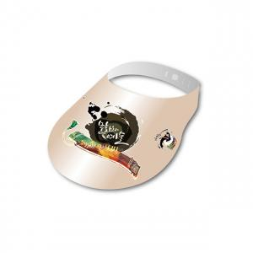

【상세/제작정보】 | <p><span style="background-color: rgb(255, 255, 255); font-family: dotum; font-size: 14pt;">※ 최소수량 1,000장이며 기본 1,000단위로 주문 가능합니다.</span>​</p>

【인쇄/포장옵션】 | 풀칼라 / 포장불가능

【공급단가】 | 수량 | 1,000~ | 3,000~ | 5,000~ | 10,000~ | 30,000~
*VAT별도 | 단가 | 590원 | 430원 | 350원 | 310원 | 270원

【상품 URL】 | https://www.synergygift.co.kr:443/src/goods_detail.php?gdno=18243

